Worksheet
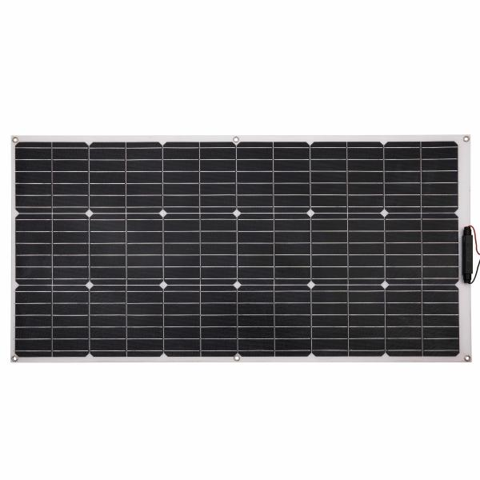
Technaxx Flexibles Solar Panel 100W TX-208

Artikelnummer | 5017 |  | VE | 5
EAN | 4260358125497 |  | Stück pro Palette | 50
Zollnummer | 85017200 |  | Lagen Pro Palette | 10

Abmessungen - Artikel
Länge(cm) | Breite(cm) | Höhe(cm) | Gewicht(g)
108 | 53.5 | 2.6 | 1008

Abmessungen - Artikelverpackung
Länge(cm) | Breite(cm) | Höhe(cm) | Leergewicht(g) | Gewicht(g) Artikel+Verpackung
110 | 56 | 3.5 | 1400 | 2500

Abmessungen - VE Karton (Masterkarton)
Länge(cm) | Breite(cm) | Höhe(cm) | Gewicht(g)
110.9 | 20 | 56.2 | 17500

Verpackung - Bestandteile
Rest Zubehör (g) | Papier/Pappe (g) | Styropor (g) | Kunstst. Hohlkörper(g) | Kunstst. Folien(g) | Materialverbunde (g)
0 | 26 | 40 | 0 | 0 | 0

Weiterführende Informationen
Technaxx Reseller Portal

